Управление IT-отделом 8
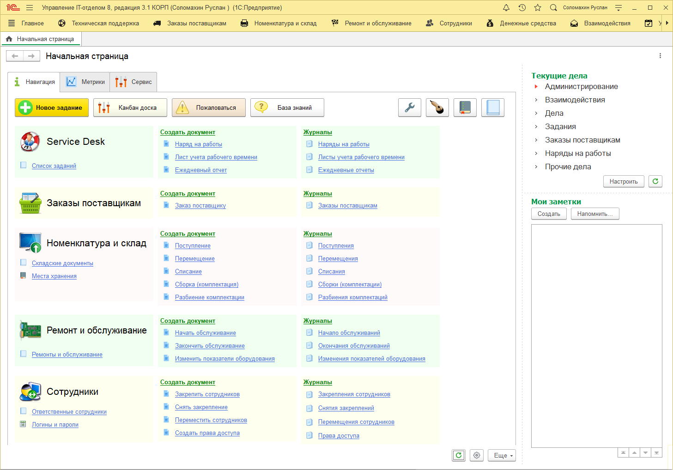

Купить

Попробовать бесплатно

